生態・利用方法（ハナアザミウマ）
「広島県病害虫発生予察調査データ」
粘着板トラップ調査
ハナアザミウマの生態等

○発生の経過
・発生時期…５～10 月
・発生好適条件…高温乾燥時に多発しやすい傾向があります。
・症状…温州ミカンでは，着色期に果実同士で接触する果皮表面への吸汁害が， レモンでは幼果期に赤道部を中心にかさぶた状の被害が生じます。

○被害を受ける作物
・カンキツ，ビワ，カキ，ブドウ，イチジク，チャ，花き類等に寄生します。 虫に果皮を加害されると外観が著しく悪くなります。

○トラップの活用
・園内に青色粘着トラップを設置し，７日間隔で誘殺数を調査すると発生状況を把握できます。 ・カンキツ園では，６月下旬～７月上旬，９月にかけて急増しやすいので，発生状況に注意が必要です。

○写真
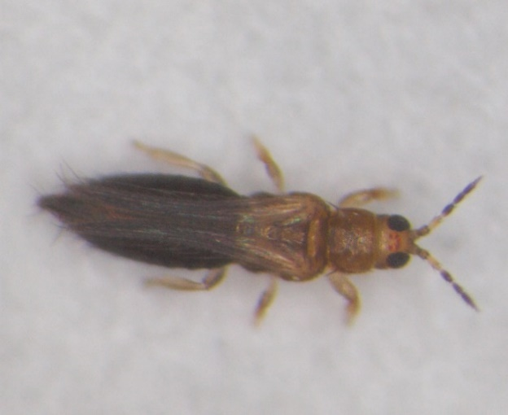

レモン幼果の被害
ハナアザミウマ雌成虫（体長約1.3mm）

ハナアザミウマ
「広島県病害虫発生予察調査データ」
令和７年度 フェロモントラップ等調査結果（南東部・南西部）
ハナアザミウマ （青色粘着板）
トラップ調査結果
（１）グラフ
ハナアザミウマ（尾道市瀬戸田町 かんきつ）

ハナアザミウマ（呉市倉橋町 かんきつ）
 | 平均（３年） | 前年 | 本年
 | 17.4 | 2.9 | 0
 | 13.7 | 5.4 | 4.9
 | 7.1 | 6.3 | 8.1
 | 18.1 | 2.9 | 43.1
 | 50.8 | 14.9 | 43.1
 | 95.9 | 24.4 | 51.8
 | 96.4 | 21.4 | 32.0
 | 64.0 | 15.7 | 32.0
 | 39.4 | 13.4 | 32.0
 | 33.6 | 35.1 | 49.3
 | 56.0 | 68.6 | 49.3
 | 96.1 | 65.7 | 49.3
 | 95.5 | 34.4 | 36.6
 | 92.5 | 27.4 | 36.6
 | 105.7 | 82.9 | 36.6
 | 123.4 | 93.1 | 39.6
 | 117.4 | 77.1 | 40.3
 | 79.1 | 54.9 | 48.4
 | 27.4 | 27.9 | 8.7
 | 12.7 | 13.0 | 8.7
 | 4.6 | 7.6 | 8.7
 | 4.3 | 5.0 | 0
 | 3.2 | 5.7 | 0
 | 3.0 | 5.7 | 0
 | 2.0 | 2.9 | 0.3
 | 1.9 | 0.7 | 0.3
 | 1.9 | 0 | 0.3
 | 18.5 | 16.7 | 7.3
 | 43.9 | 43.0 | 7.3
 | 96.4 | 103.6 | 7.3
 | 96.7 | 134.7 | 37.3
 | 82.5 | 127.6 | 37.3
 | 42.4 | 67.9 | 37.3
 | 45.8 | 73.0 | 11.9
 | 40.0 | 73.2 | 11.9
 | 67.6 | 181.3 | 14.3

（２）調査データ
 | 地帯区分 |  | 南東部 |  |  | 南西部
 | 設置場所 |  | 尾道市瀬戸田町B |  |  | 呉市倉橋町
 | 周辺作物 |  | かんきつ |  |  | かんきつ
 | 月 | 半旬 | 本年 | 平均（４年） | 前年 | 本年 | 平均（３年） | 前年
 | ５月 | 1 | 3.6 | 21.0 | 6.0 | 0 | 17.4 | 2.9
 |  | 2 | 6.0 | 27.3 | 33.4 | 4.9 | 13.7 | 5.4
 |  | 3 | 6.0 | 35.2 | 68.6 | 8.1 | 7.1 | 6.3
 |  | 4 | 6.0 | 64.1 | 52.9 | 43.1 | 18.1 | 2.9
 |  | 5 | 11.8 | 105.2 | 26.7 | 43.1 | 50.8 | 14.9
 |  | 6 | 17.3 | 138.6 | 15.7 | 51.8 | 95.9 | 24.4
 | ６月 | 1 | 8.5 | 40.5 | 20.7 | 32.0 | 96.4 | 21.4
 |  | 2 | 8.5 | 40.5 | 10.8 | 32.0 | 64.0 | 15.7
 |  | 3 | 15.8 | 32.7 | 14.2 | 32.0 | 39.4 | 13.4
 |  | 4 | 20.7 | 44.2 | 44.0 | 49.3 | 33.6 | 35.1
 |  | 5 | 20.7 | 187.6 | 160.0 | 49.3 | 56.0 | 68.6
 |  | 6 | 113.3 | 474.1 | 189.7 | 49.3 | 96.1 | 65.7
 | ７月 | 1 | 136.4 | 594.1 | 155.1 | 36.6 | 95.5 | 34.4
 |  | 2 | 136.4 | 362.5 | 92.1 | 36.6 | 92.5 | 27.4
 |  | 3 | 23.9 | 131.3 | 74.3 | 36.6 | 105.7 | 82.9
 |  | 4 | 23.9 | 82.3 | 56.3 | 39.6 | 123.4 | 93.1
 |  | 5 | 22.8 | 73.0 | 39.0 | 40.3 | 117.4 | 77.1
 |  | 6 | 21.9 | 36.4 | 21.4 | 48.4 | 79.1 | 54.9
 | ８月 | 1 | 18.2 | 10.6 | 3.6 | 8.7 | 27.4 | 27.9
 |  | 2 | 10.9 | 5.9 | 2.7 | 8.7 | 12.7 | 13.0
 |  | 3 | 6.1 | 4.4 | 2.1 | 8.7 | 4.6 | 7.6
 |  | 4 | 6.1 | 3.4 | 2.1 | 0 | 4.3 | 5.0
 |  | 5 | 2.1 | 3.1 | 2.7 | 0 | 3.2 | 5.7
 |  | 6 | 1.3 | 2.5 | 2.6 | 0 | 3.0 | 5.7
 | ９月 | 1 | 0.9 | 1.0 | 1.1 | 0.3 | 2.0 | 2.9
 |  | 2 | 0 | 2.3 | 0 | 0.3 | 1.9 | 0.7
 |  | 3 | 0 | 12.1 | 1.0 | 0.3 | 1.9 | 0
 |  | 4 | 9.6 | 19.5 | 3.6 | 7.3 | 18.5 | 16.7
 |  | 5 | 23.9 | 19.3 | 6.4 | 7.3 | 43.9 | 43.0
 |  | 6 | 23.9 | 45.1 | 13.6 | 7.3 | 96.4 | 103.6
 | １０月 | 1 | 47.4 | 43.5 | 12.7 | 37.3 | 96.7 | 134.7
 |  | 2 | 63.0 | 32.1 | 12.4 | 37.3 | 82.5 | 127.6
 |  | 3 | 63.0 | 110.9 | 13.6 | 37.3 | 42.4 | 67.9
 |  | 4 | 26.1 | 271.5 | 24.4 | 11.9 | 45.8 | 73.0
 |  | 5 | 1.4 | 354.1 | 37.3 | 11.9 | 40.0 | 73.2
 |  | 6 | 1.7 | 381.9 | 63.0 | 14.3 | 67.6 | 181.3

